istruzioni
ISTRUZIONI PER LA COMPILAZIONE DEL MODULO DI RICHIESTA EMERGENZA COVID-19 - SANITARIO Leggere accuratamente queste istruzioni prima di compilare il modulo
Il modulo di richiesta è un semplice file Excel costituito da quattro fogli: quello che state leggendo con le istruzioni, il modulo di richiesta vero e proprio, il modulo di budget in valuta locale (da compilare dal richiedente), il modulo di budget in euro (compilato automaticamente dal sistema). Il modulo deve essere scaricato dal sito, salvato sul proprio computer e compilato in tutte le parti; è un file protetto e quindi consente di compilare solo le celle necessarie alla redazione del progetto (evidenziate dal colore bianco). Per avanzare sistematicamente nelle celle da compilare, evitando di ometterne qualcuna per errore, è consigliabile utilizzare il tasto TAB (indicato anche dal simbolo F), che si sposta automaticamente nella successiva cella da compilare. Naturalmente è sempre possibile muoversi entro le celle utilizzando il mouse. Le celle evidenziate in verde chiaro non vanno compilate in quanto verranno compilate automaticamente dal programma in base ai dati inseriti in altre parti del modello unificato. Le celle evidenziate in arancione chiaro devono essere compilate selezionando una delle possibili scelte del menu a tendina che si apre cliccando entro la cella e poi sul triangolino nell’angolo in basso a destra della cella stessa. Per facilitare la valutazione delle domande e per indurre alla sintesi nella loro formulazione le caselle di testo libero possono accettare un numero limitato di caratteri SPAZI INCLUSI, indicati nella testata della casella. Le caselle di testo libero possono essere compilate direttamente nel file oppure possono essere riempite copiandovi dei testi predisposti con altri programmi di scrittura (Word o similari), che consentono anche di contare il numero di caratteri utilizzati così da rimanere nei limiti massimi previsti dal programma. Se si inseriscono più caratteri del previsto compare un messaggio di errore: per poter continuare si devono cancellare i caratteri eccedenti il massimo consentito. FFF

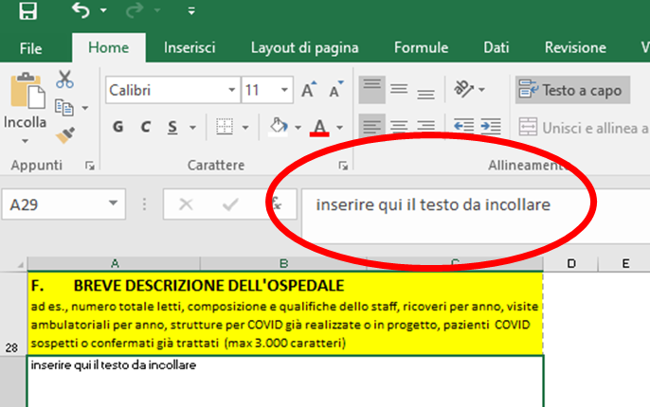
Se si preferisce compilare le caselle di testo direttamente nel file si deve ricordare che per andare a capo il programma Excel richiede si clicchino contemporaneamente i tasti ALT + INVIO (cliccando il solo tasto INVIO si passa alla pagina successiva, costringendo a ritornare col mouse al punto di partenza). L’ultima pagina del modulo deve essere stampata, firmata, timbrata, scannerizzata ed inviata per e-mail insieme al modulo informatico. Il modulo compilato deve essere denominato “NOMEPAESE-nome ospedale” (ad es. “KENYA-Tumaini hospital”); il file con le firme scannerizzate deve essere nominato “NOMEPAESE-nome ospedale-firme”; i files devono essere inviati entro il 30 aprile 2020 all’ indirizzo: covid.sanitario@caritas.it L’originale cartaceo dell’ultima pagina del modulo dovrà essere inviato insieme ai documenti per la rendicontazione del progetto.
1 - MODULO DI RICHIESTA A – nome dell’ospedale (o di struttura sanitaria di dimensioni e livello di servizio assimilabili ad un ospedale). Sia nel caso di ospedali che di altre strutture sanitarie ci si riferisce a realtà collegate alla Chiesa Cattolica. B – fornire i dettagli dell’organizzazione che inoltra la domanda. Specificare il nome dell’organizzazione proponente, la sua condizione giuridica scelta dal menu a tendina, i recapiti e l’eventuale indirizzo della pagina web. La mail indicata in questa sede sarà quella utilizzata per tutte le successive comunicazioni del Servizio. C – fornire il numero e l’anno di realizzazione dei più recenti progetti finanziati dal SICTM o dalla Caritas Italiana. Il dato è indispensabile per ammettere il richiedente alla valutazione, riservata agli Ospedali e alle relative Organizzazioni di supporto che abbiano ricevuto un finanziamento nel corso degli ultimi tre anni; per queste richieste non è necessario un nuovo benestare dell’Ordinario diocesano. Qualora l'Ospedale o l'Organizzazione abbiano ottenuto un finanziamento precedente ai tre anni, è necessario allegare il benestare dell'Ordinario diocesano ove si realizza il progetto. Il relativo documento dovrà essere scannerizzato, nominato “NOMEPAESE-nome ospedale-dichiarazione” ed inviato insieme ai files di progetto e firme; l’originale dovrà essere inviato con gli altri documenti per la rendicontazione del progetto. Sono previsti controlli a random per verificare la correttezza dell’indicazione e la congruità dei dati indicati nella precedente domanda con quelli indicati al successivo punto F. D – indicare il responsabile del presente progetto, firmatario della richiesta e garante della corretta utilizzazione dei fondi erogati E – Indicare i dati relativi alla sede dell’ospedale: l’area geografica (Africa, Asia,…), la nazione, la diocesi, la città. F – fornire i dati richiesti, che verranno verificati con quanto a suo tempo dichiarato nei progetti di cui al punto C. Sc

https://www.oanda.com/lang/it/currency/converter
c) Inserire la data di rilevazione del tasso di cambio Data la situazione di emergenza si deroga nel presente bando dall’obbligo di presentare i preventivi per i singoli acquisti di beni (fatture pro forma), anche perché è del tutto presumibile che i prezzi di alcuni beni possano modificarsi nel breve periodo in seguito alla aumentata richiesta. In questo modulo pertanto siete invitati a indicare nella colonna “quantità” il numero di pezzi del bene richiesto (o in alternativa altre unità di misura specificate nel modulo, quale litri o compresse), in quella “prezzo unitario” una valutazione la più realistica possibile del bene richiesto in valuta locale, così da poter calcolare a forfait come si intende suddividere il finanziamento richiesto nelle diverse tipologie di beni previste (il totale viene calcolato automaticamente dal sistema). È presumibile divenga difficile o troppo dispendioso acquistare in loco alcuni dei beni previsti (ad es. le mascherine FFP2), con la necessità di acquistarle in altri Paesi (vietata l’esportazione dall’Europa). Per questo motivo si raccomanda vivamente il coordinamento fra gli ospedali beneficiari in uno o più Paesi (il cui elenco verrà pubblicato sui siti degli organi pastorali della CEI) per ottimizzare gli acquisti ed ottenere prezzi più favorevoli ricorrendo all’economia di scala. Gli enti beneficiari sono autorizzati a far confluire parte del finanziamento erogato in un fondo comune destinato a questo scopo. Come previsto nel bando, si invitano ad organizzare e a prestare questo servizio di coordinamento le Caritas nazionali e/o i National Catholic Medical Boards e/o le OSC operanti sul territorio, in particolare quelle con una più solida esperienza gestionale quali gli organismi aderenti alla FOCSIV, il CUAMM, AVSI, S. Egidio e le molte altre congregazioni religiose ed organizzazioni laicali che già vantano un positivo e consolidato rapporto con la CEI. Per la rendicontazione finale di queste spese occorre attenersi alle regol

Cliccare qui per accedere al documento.
Le pezze giustificative di acquisti “centralizzati” devono essere allegate in copia nella rendicontazione anche dal singolo ospedale/struttura clinica precisando la quota spettante e con la documentazione del relativo bonifico all’organismo che ha curato l’acquisto. Relativamente ai beni da acquistare, il modulo elenca una serie di beni consigliati per rispondere alle necessità di protezione degli operatori sanitari e di primo intervento terapeutico. L’elenco è puramente indicativo, anche se vivamente consigliato, e lascia la libertà di selezionare anche solo alcuni dei beni indicati o di richiederne altri, da giustificare brevemente al punto G del modulo di richiesta come prima indicato. Si segnala in particolare:
• Mascherine di protezione generica. Si rinvia al bando per quanto riguarda la necessità di produrre mascherine protettive che rispondano a particolari requisiti di sicurezza, dettagliati nell'allegata nota tecnica. Anche per l’eventuale produzione in loco di queste mascherine si raccomanda il coordinamento prima ricordato. • Grembiuli per staff e inservienti: includere in questa voce anche le spese per le tute integrali di protezione, disposable o riutilizzabili. • Gel idroalcolico: se si opta per la produzione in loco di gel idroalcolico secondo le indicazioni dell’OMS riportate nel bando, riassumere in questa voce le spese per l’acquisto di alcool etilico al 96%, acqua ossigenata e glicerolo. • Attrezzature per ossigenoterapia: includere in questa voce riduttori di pressione, flussimetri, mascherine e cateteri per ossigenoterapia. • Non sono finanziabili stipendi o risk allowances.

3 - BUDGET IN EURO Questo foglio è protetto e non è in alcun modo modificabile: è programmato per calcolare automaticamente il budget totale in euro a partire dal tasso di cambio indicato. Deve essere utilizzato per verificare la congruità della somma richiesta con i limiti previsti dal bando.

